CollectiveAccess
Image | Object | Description | Date
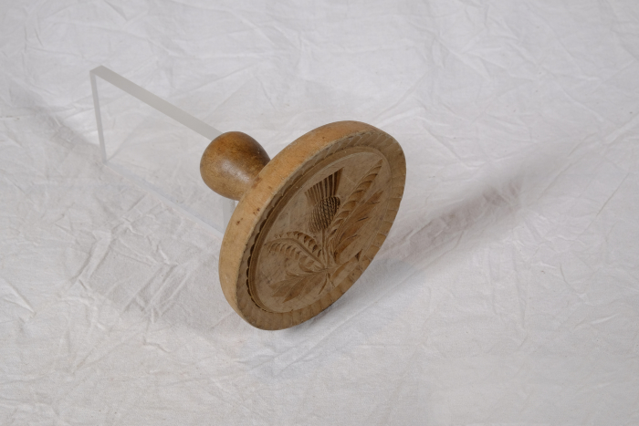 | Butterstempel "Distel" (A1754) | Das Melken der Kühe war vielerorts noch bis in die 1930er Jahre Handarbeit und ein Teil der Milch wurde direkt auf dem Hof weiterverarbeitet. Aus dem Rahm der Milch wurde Butter hergestellt. Die fertige Butter wurde portioniert und mit einem Butetrstempel verziert, wobei die eingearbeiteten Schnitzereien einen Abdruck auf der Butter hinterließen. Besonders für den Verkauf bestimmte Butter, oder aber für eine festliche Tafel gefertigte Butterstückchen wurden auf diese Weise verziert.
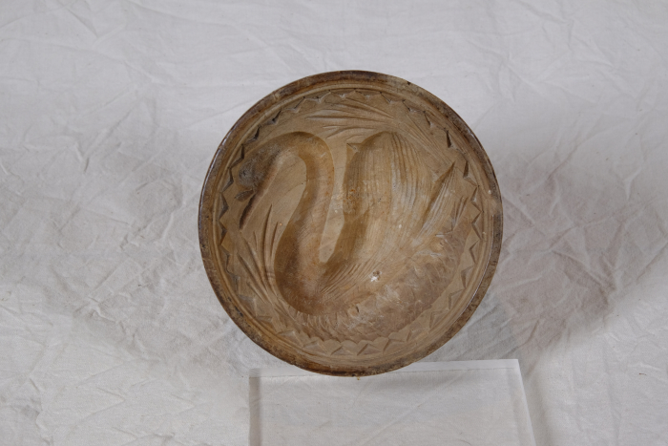 | Butterstempel "Schwan" (A1757) | Das Melken der Kühe war vielerorts noch bis in die 1930er Jahre Handarbeit und ein Teil der Milch wurde direkt auf dem Hof weiterverarbeitet. Aus dem Rahm der Milch wurde Butter hergestellt. Die fertige Butter wurde portioniert und mit einem Butterstempel verziert, wobei die eingearbeiteten Schnitzereien einen Abdruck auf der Butter hinterließen. Besonders für den Verkauf bestimmte Butter, oder aber für eine festliche Tafel gefertigte Butterstückchen wurden auf diese Weise verziert.
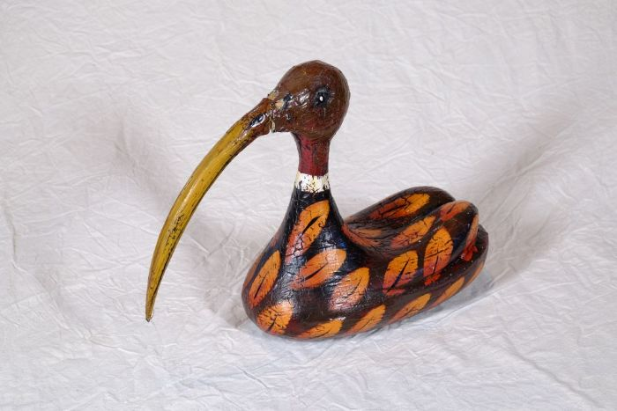 | Entenfigur (A1128)
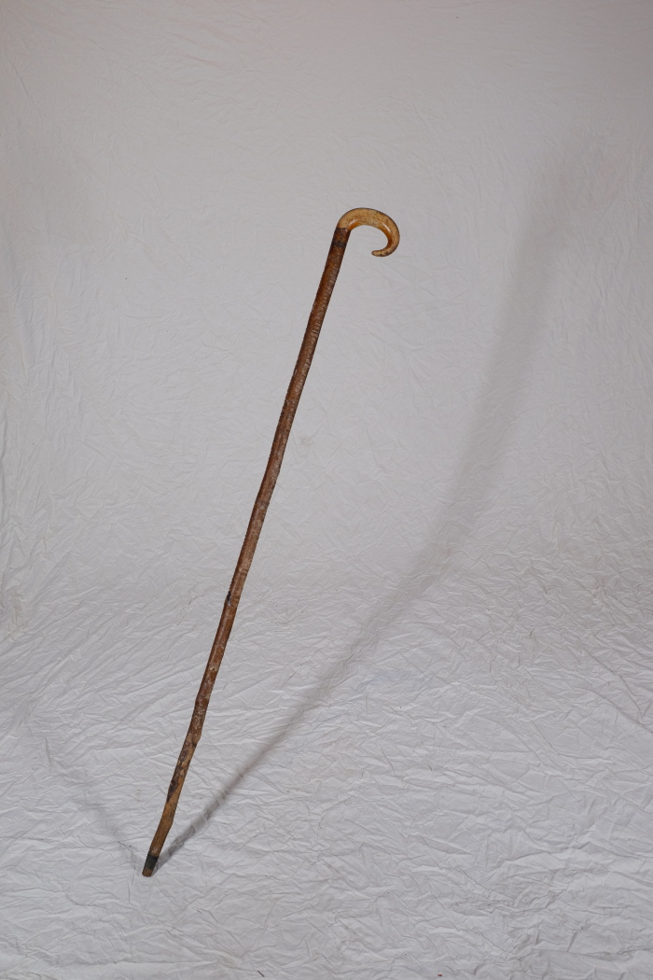
 | Hirtenstab (A1435) | Hirtenstäbe dienten dazu, Schafe oder Ziegen an den Hinterbeinen einzufangen. Schafe wurden vor allem auf schlecht nutzbarem Gelände wie Heide, Wegrainen oder Brache gehalten. Sie dienten der Gewinnung von Fleisch, Wolle und Dünger. Mit dem Aufkommen von Kunstdünger gegen Ende des 19. Jahrhunderts konnte bisher unfruchtbares Land in Ackerflächen umgenutzt werden und die Schafhaltung verschwand in großen Teilen.
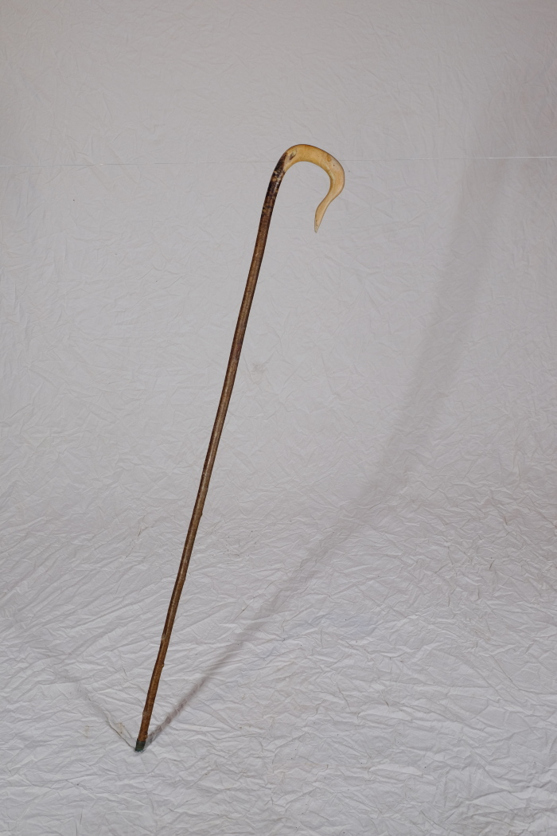
 | Hirtenstab (A1436) | Hirtenstäbe dienten dazu, Schafe oder Ziegen an den Hinterbeinen einzufangen. Schafe wurden vor allem auf schlecht nutzbarem Gelände wie Heide, Wegrainen oder Brache gehalten. Sie dienten der Gewinnung von Fleisch, Wolle und Dünger. Mit dem Aufkommen von Kunstdünger gegen Ende des 19. Jahrhunderts konnte bisher unfruchtbares Land in Ackerflächen umgenutzt werden und die Schafhaltung verschwand in großen Teilen.
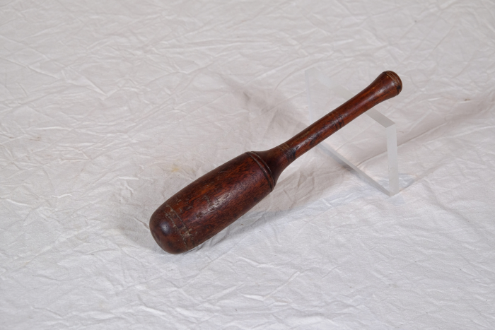 | Holzhammer, Klubbe (A1494) | Im Gegensatz zu Metallhämmern sind Holzhämmer sehr leicht und verfügen über eine weichere Oberfläche. Sie eigneten sich daher gut, um empfindlichere Materialien wie beispielsweise Holzstifte einzuschlagen. Außerdem wurden sie benutzt, um die Holzgriffe anderer Werkzeuge zu behauen. Sie wurden daher oft von Böttchern (Fassmachern), Wagnern (Rad- und Kutschenbauer) oder Mollenhauern (Holzwannenbauer) verwendet, die damit ihre Beitel und Stemmeisen beschlugen und so das Holz bearbeiteten.
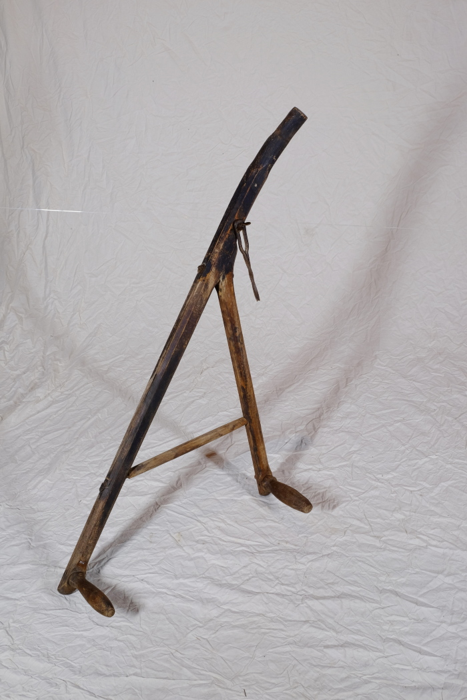
 | Kurzsense (A1343) | Die Kurzsense wurde zum Schneiden von Korn gebraucht. Der Mäher konnte die Sense mit beiden Händen bedienen.
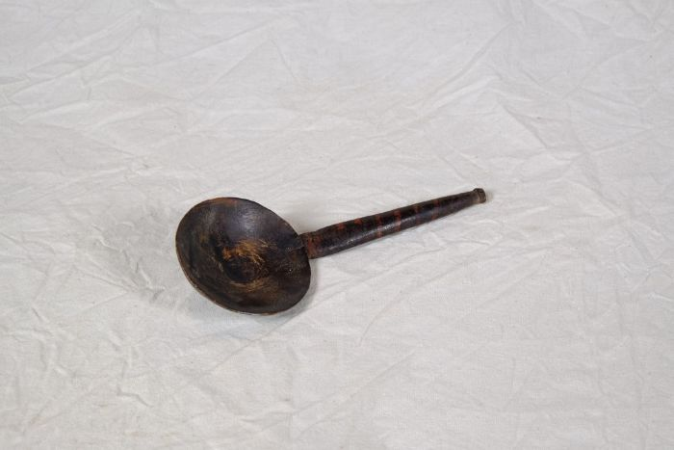 | Löffel (A1105) | Auf dem Land war es üblich, kleine Küchenwerkzeuge wie Esslöffel, Schöpfkellen und Rührlöffel selbst zu schnitzen. Man verwendete hierfür gern Kirsch-, Spindel-, Fichten- oder Pappelholz, da sich diese Hölzer gut glätten lassen.
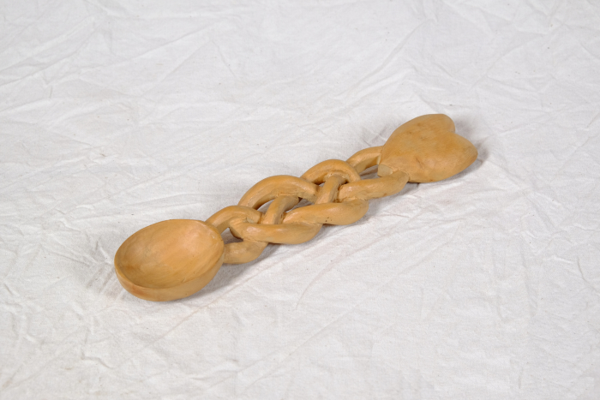 | Löffel (A1312) | Der Stiel dieses Löffels ist in Form eines Altweiberknotens gestaltet. Zwei sich gegenüberliegende Stränge sind ineinander verflochten. Das Ende des Stiels bildet ein Herz.
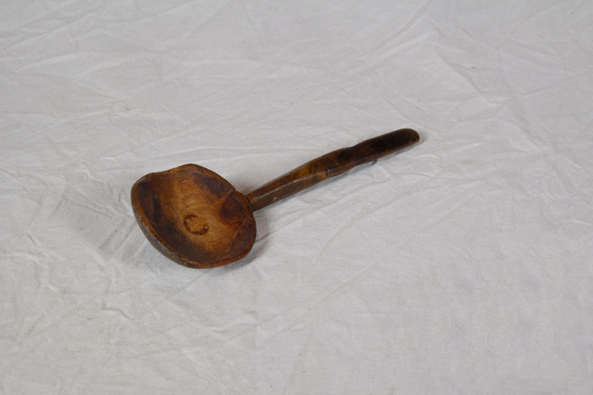 | Löffel (A1313) | Auf dem Land war es üblich, kleine Küchenwerkzeuge wie Esslöffel, Schöpfkellen und Rührlöffel selbst zu schnitzen. Man verwendete hierfür gern Kirsch-, Spindel-, Fichten- oder Pappelholz, da sich diese Hölzer gut glätten lassen.
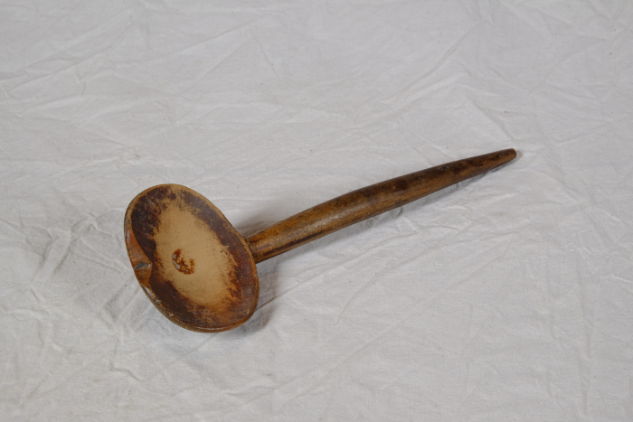 | Löffel (A1352) | Auf dem Land war es üblich, kleine Küchenwerkzeuge wie Esslöffel, Schöpfkellen und Rührlöffel selbst zu schnitzen. Man verwendete hierfür gern Kirsch-, Spindel-, Fichten- oder Pappelholz, da sich diese Hölzer gut glätten lassen.
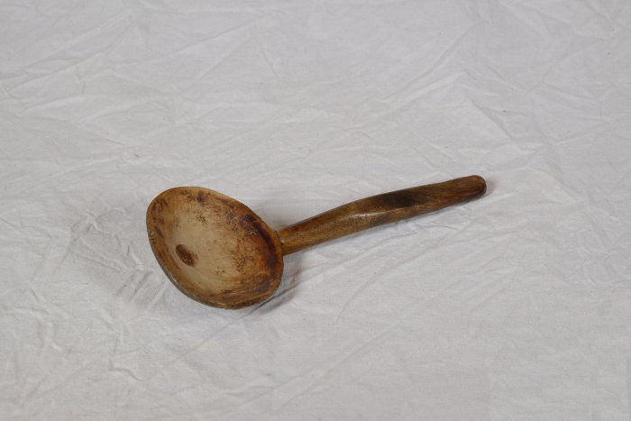 | Löffel (A1363) | Auf dem Land war es üblich, kleine Küchenwerkzeuge wie Esslöffel, Schöpfkellen und Rührlöffel selbst zu schnitzen. Man verwendete hierfür gern Kirsch-, Spindel-, Fichten- oder Pappelholz, da sich diese Hölzer gut glätten lassen.
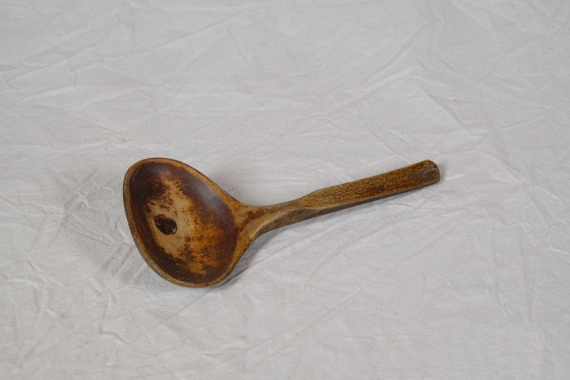 | Löffel (A1447)
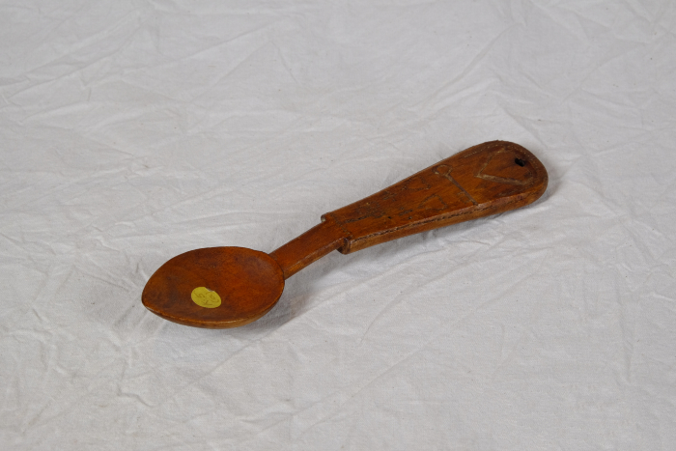 | Löffel (A1448) | Auf dem Land war es üblich, kleine Küchenwerkzeuge wie Esslöffel, Schöpfkellen und Rührlöffel selbst zu schnitzen. Man verwendete hierfür gern Kirsch-, Spindel-, Fichten- oder Pappelholz, da sich diese Hölzer gut glätten lassen.
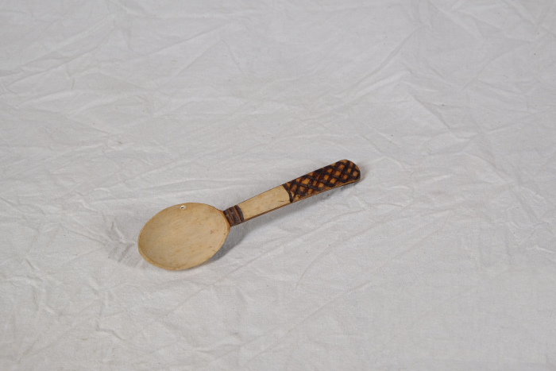 | Löffel (A1449) | Auf dem Land war es üblich, kleine Küchenwerkzeuge wie Esslöffel, Schöpfkellen und Rührlöffel selbst zu schnitzen. Man verwendete hierfür gern Kirsch-, Spindel-, Fichten- oder Pappelholz, da sich diese Hölzer gut glätten lassen.
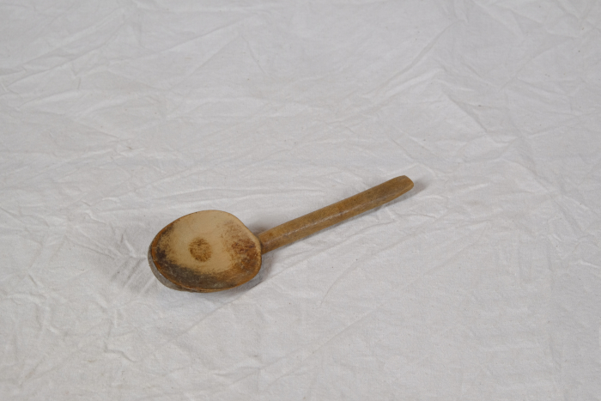 | Löffel (A1488) | Auf dem Land war es üblich, kleine Küchenwerkzeuge wie Esslöffel, Schöpfkellen und Rührlöffel selbst zu schnitzen. Man verwendete hierfür gern Kirsch-, Spindel-, Fichten- oder Pappelholz, da sich diese Hölzer gut glätten lassen.
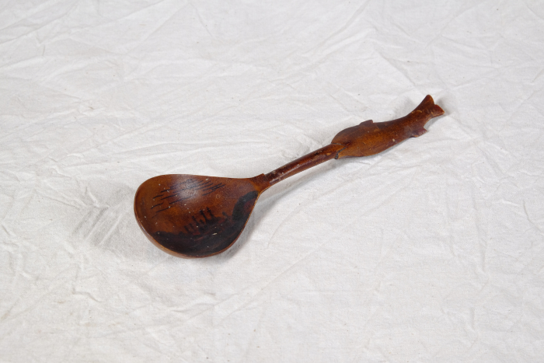 | Löffel (A1645) | Die Löffelfläche dieses Löffels ist mit den Silhouetten mehrerer Gebäude bemalt. Die Dachspitzen erinnern an orthodoxe Kreuze. Der Stiel endet in der Darstellung eines Fisches. Beide Elemente legen einen religiösen Kontext dar, sodass dieses Löffel eventuell aus einem Kloster stammt oder ein Souvenier aus einem solchen ist.
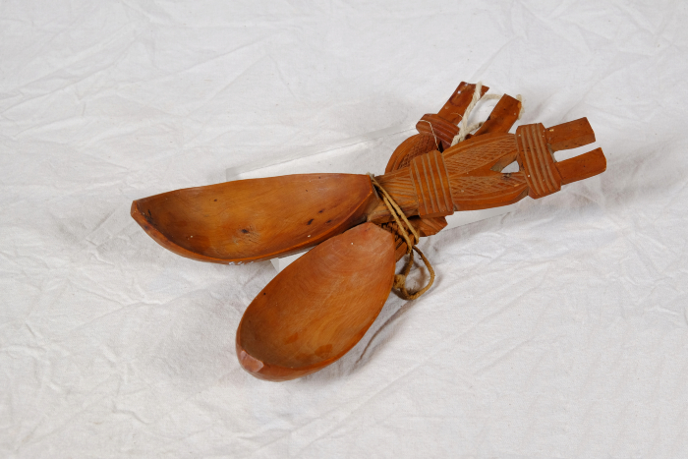 | Löffel (A1641) | Der Stiel ieses Löffels zeigt ein Motiv aus zwei gebundenen Garben. Die Löffelfläche ist außergewöhnlich lang und schmal.
 | Löffel (A1642) | Der Stiel ieses Löffels zeigt ein Motiv aus zwei gebundenen Garben. Die Löffelfläche ist außergewöhnlich lang und schmal.
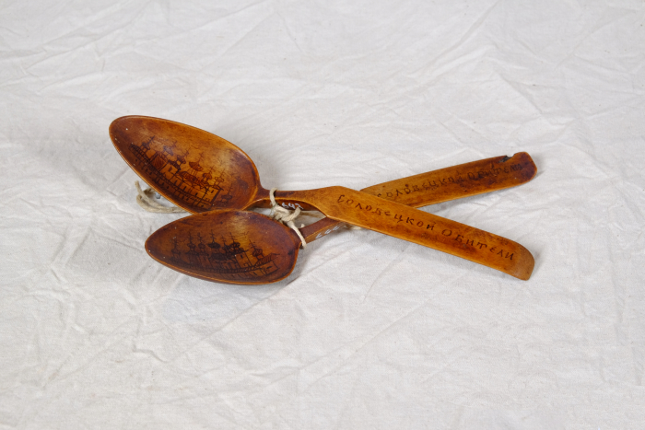 | Löffel aus dem Solowezker Kloster (A1644) | Die Löffelfläche dieses Löffels ist mit einem Stadtmotiv bemalt. Auf dem Löffelstiel befindet sich die Aufschrift "Соловецкой обители", was mit "Solowezkoi obiteli" als Solowezker Kloster übersetzt werden kann. Das Solowezker Kloster befindet sich auf den Solowezker Inseln und war vom 15. Jahrhundert bis in die 1920er Jahre ein christlich-orthodoxes Zentrum. 1923 wurde auf dem Gelände ein GULAG-Strafgefangenenlager eingerichtet. Auf der Rückseite des Löffels befinden sich die kyrillischen Buchstaben "XB", die für "Hristos Voskrese" stehen. Dies bezeichnet die Auferstehung Christi und stellt einen Ostergruß dar.
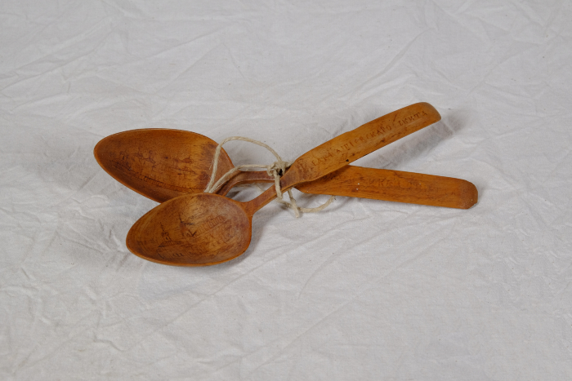 | Löffel aus einem russischen oder bulgarischen Kloster (A1451) | Der Löffel ist auf der Vorderseite mit einem Stadtmotiv und auf der Rückseite mit einem Blumenmotiv verziert. Der Löffelstiel ist mit „Благословение“ beschriftet, was mit "Segen" übersetzt werden kann.
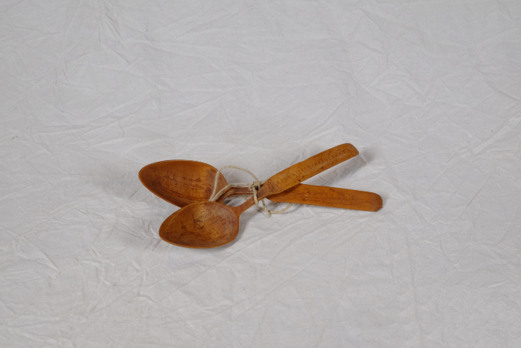 | Löffel aus russischem oder bulgarischem Kloster (A1450) | Der Löffel ist auf der Vorderseite mit einem Stadtmotiv und auf der Rückseite mit einem Sternmotiv verziert. Der Löffelstiel ist mit „Благословение“ beschriftet, was mit "Segen" übersetzt werden kann.
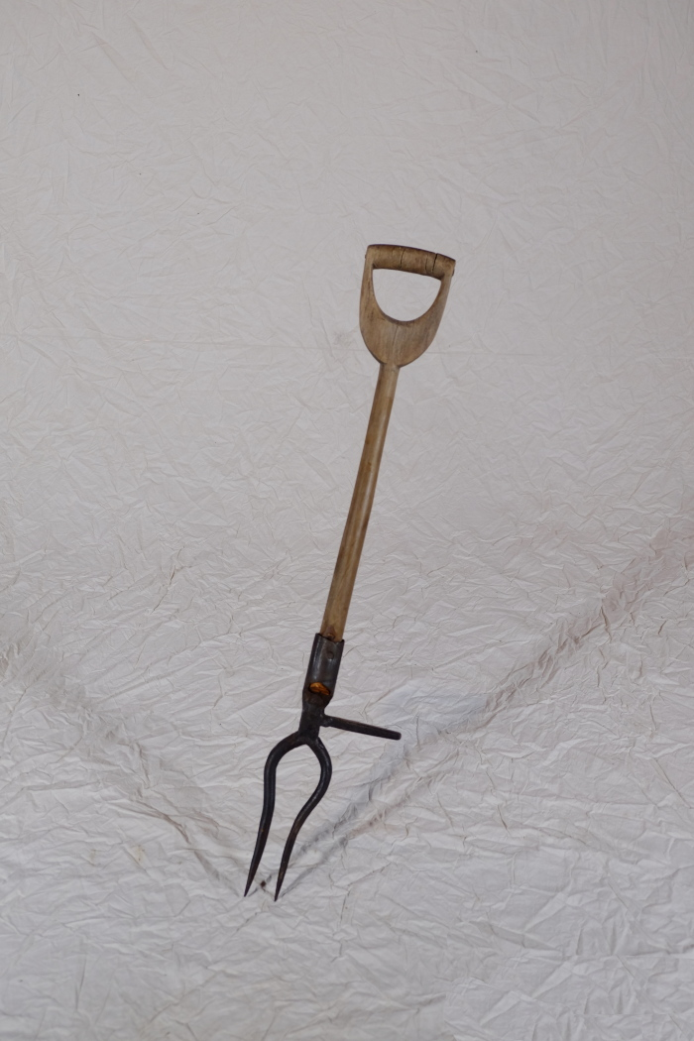
 | Rübenerntegabel (A1383) | Die Rübengabel wurde zur Rübenernte verwendet. Man stach sie neben der Rübe ein und konnte die Wurzel dann mittels des seitlich angebrachten Fußtritts nach oben hebeln. Die bauchige Form der Zinken stellte sicher, dass die Rüben bei der Ernte nicht beschädigt wurden.
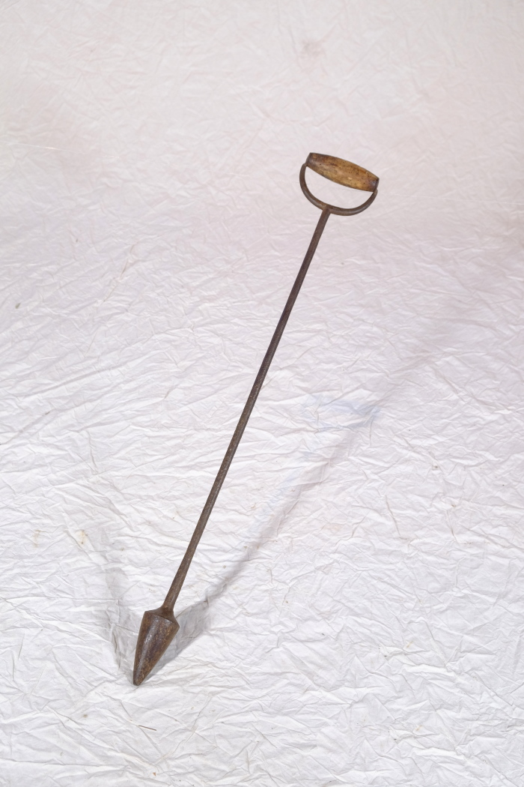
 | Saatlochstecher (Pflanzholz) (A1390) | Dieser Saatlochstecher wurde speziell für das Setzen von Kartoffeln und Rüben verwendet.
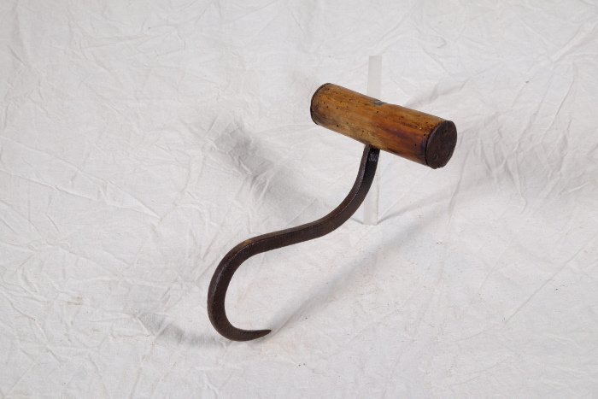 | Sackhaken (A1360) | Sackhaken dienten dazu, die oft sehr schweren Getreidesäcke anzuheben und zu transportieren.
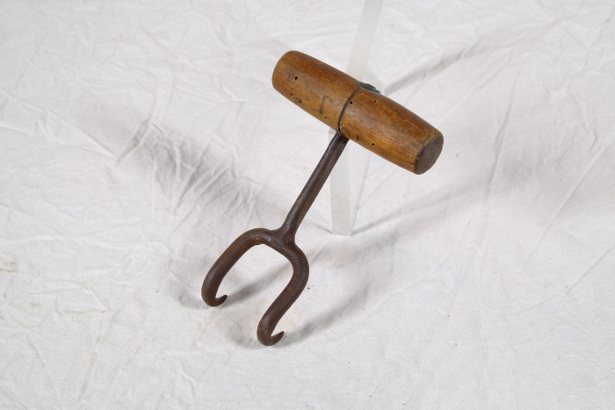 | Sackhaken (A1361) | Sackhaken dienten dazu, die oft sehr schweren Getreidesäcke anzuheben und zu transportieren.
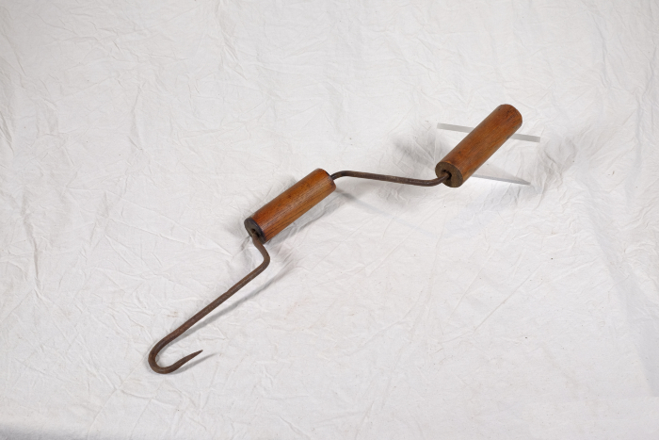 | Stroh-Spinnhaken (A1367) | Ein Spinnhaken diente zum Verzwirbeln von Strohhalmen zu einem groben Seil. Diese Seile wurden benutzt, um Strohgarben direkt auf dem Feld zusammenzubinden. Auch beim Bau von Strohdächern wurde der Spinnhaken verwendet. Die Strohzöpfe, die man damit spann, dienten der Befestigung von Strohbündeln an den Dachsparren.
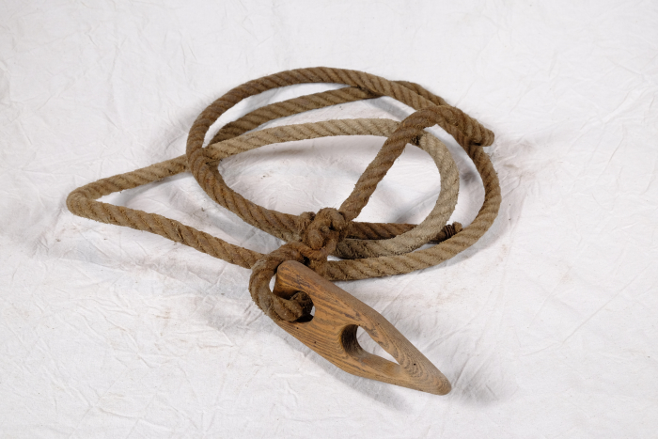 | Stroh-Transportseil mit Stopper (A1359) | Das Seil wurde zum Transportieren von Stroh, vorrangig auf kurzen Wegen, verwendet. Dafür wurde das Stroh in das Seil gelegt. Dann wurde das Ende des Seils durch den Stopper gefädelt und angezogen. Durch die spitz zulaufende Form der Aussparung in dem Holzplättchen hielt dieses das Seil straff.
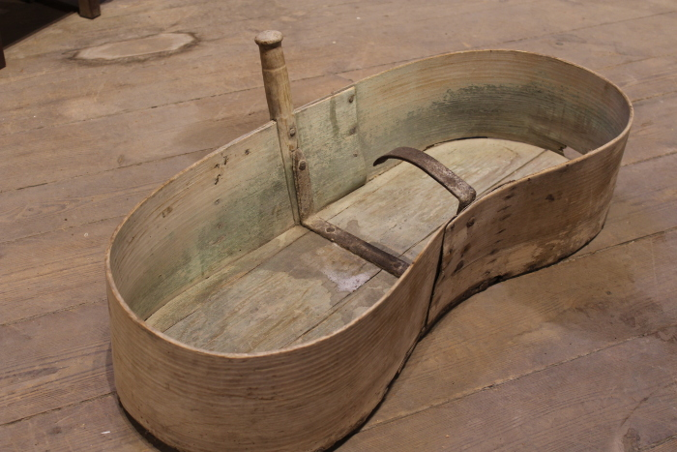 | Säwanne (A1321) | Eine Säwanne wurde benutzt, um bei der Aussaat die Samenkörner zu tragen. Die nierenförmige Wanne wurde in die Taille geklemmt getragen und die Aussaat erfolgte mit der anderen Hand.
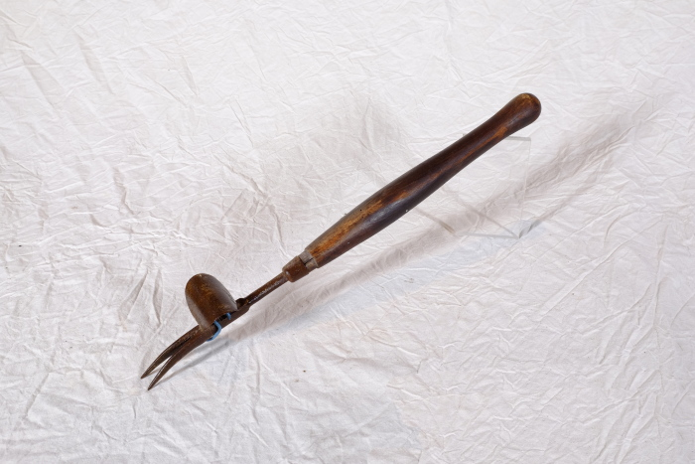 | Unkrautstecher (A1376) | Der Unkrautstecher eignete sich durch seine besondere Form dazu, Gewächse samt Wurzel zu entfernen. Die Pflanze wurde dazu zwichen die gegabelten Zinken geklemmt. Dann konnte durch die wippenartige Schlaufe auf der Rückseite eine Hebelbewegung ausgeführt und die Pflanze ausgezogen werden. Die langen und stabilen Zinken sowie der steile Winkel der Metallschlaufe und damit die große Hebelweite lassen darauf schließen, dass sich dieser Unkrautstecher besonders für größere Gewächse wie Ampfer oder Disteln eignete.
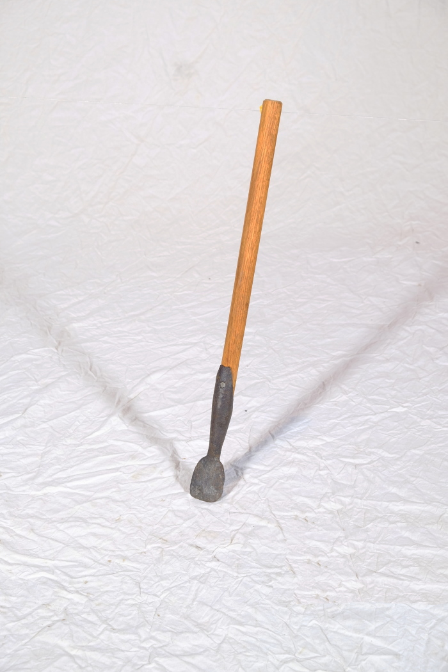
 | Unkrautstecher (A1377) | Diese einfache Form eines Unkrautstechers wurde benutzt, um kleinere Pflanzen und Unkräuter aus dem Boden auszustechen.
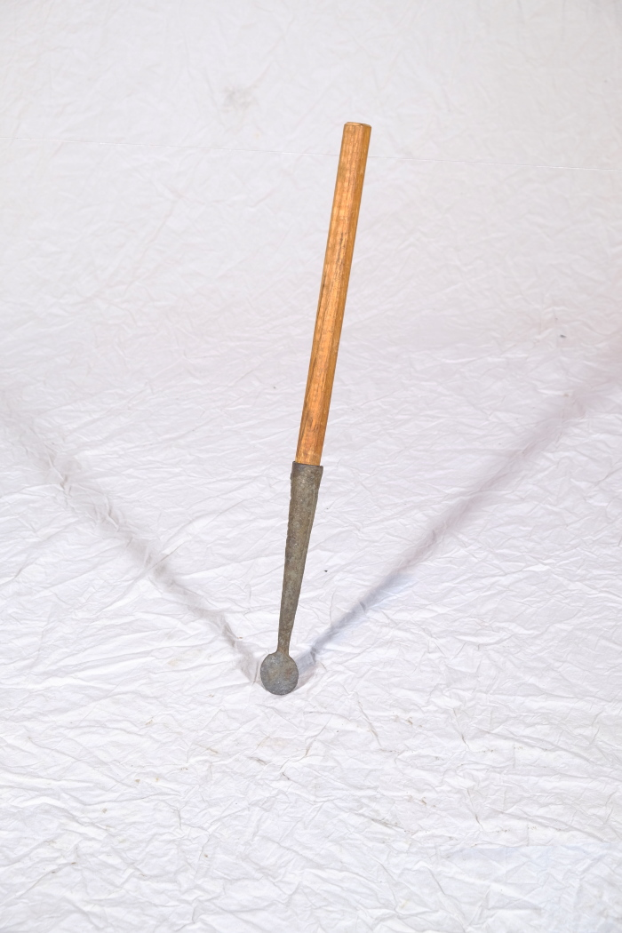
 | Unkrautstecher (A1379) | Diese einfache Form eines Unkrautstechers wurde benutzt, um kleinere Pflanzen und Unkräuter aus dem Boden auszustechen.
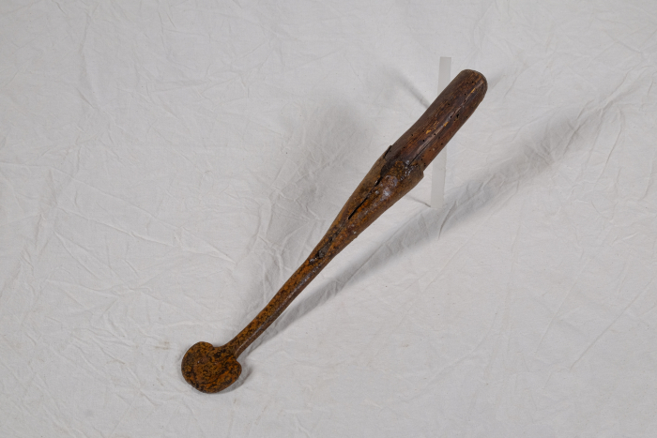 | Unkrautstecher (A1387) | Diese einfache Form eines Unkrautstechers wurde benutzt, um kleinere Pflanzen und Unkräuter aus dem Boden auszustechen.
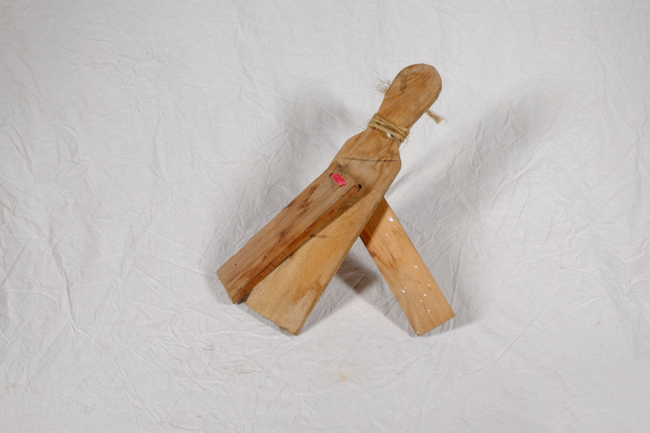 | Vogelklapper (A1412) | Eine Vogelklapper wurde zum Verscheuchen von Vögeln, insbesondere auf Felder und in Gärten, benutzt.
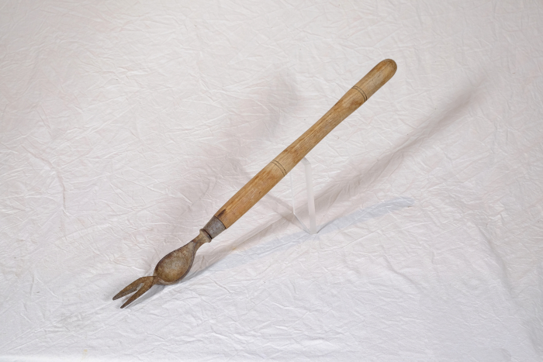 | Unkrautstecher (A1489) | Der Unkrautstecher eignete sich durch seine besondere Form dazu, Gewächse samt Wurzel zu entfernen. Die Pflanze wurde dazu zwichen die gegabelten Zinken geklemmt. Dann konnte durch die bauchige Wölbung unterhalb der Zinken eine Hebelbewegung ausgeführt und die Pflanze ausgezogen werden. Die langen und stabilen Zinken lassen darauf schließen, dass sich dieser Unkrautstecher besonders für größere Gewächse wie Ampfer oder Disteln eignete.
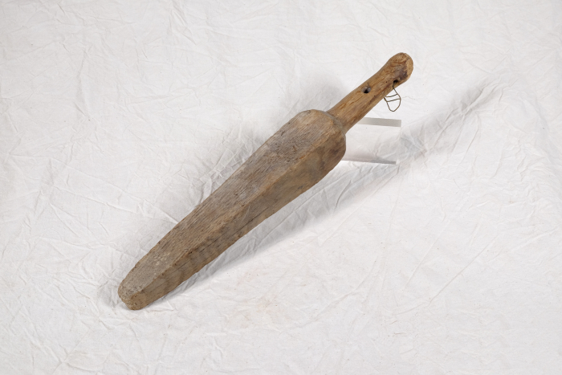 | Wetzstab (A1357) | Der Wetzstab wurde in Fett und anschließend in Sand getaucht. An der so entstandenen rauhen Oberfläche konnten Klingen geschärft werden.
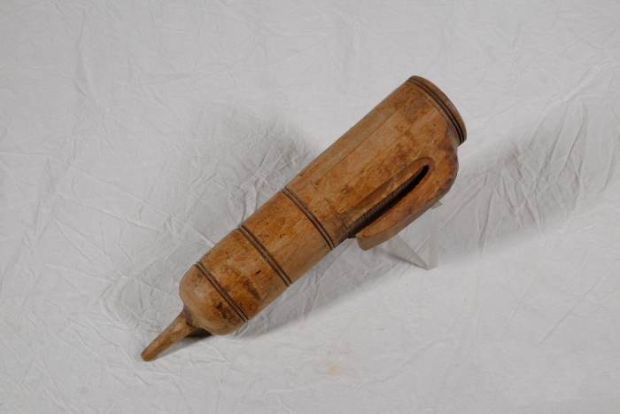 | Wetzsteinköcher (A1372) | Um während der Mahd die Schneiden der Sensen und Sicheln auch auf dem Feld nachschärfen zu können, trug man bis ins ausgehende 19. Jahrhundert einen Wetzstein bei sich. Dieser bestand oft aus Sand- oder Schiefergestein. Da der Stein jedoch nur gut schliff, wenn er nass war, benötigte man stets Wasser. Hierfür wurde der Wasserbehälter, der regional unterschiedlich genannt wurde, am Gürtel getragen. Oft war dem Wasser noch Essig zugesetzt, was die Schleifwirkung des Steines noch erhöhen sollte. Mit der kleinen Spitze am Boden konnte das Gefäß in die Erde gesteckt werden, während man das Werkzeug schliff.

